Formát
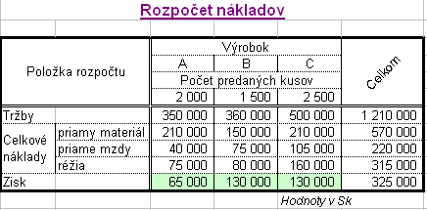

 | Úloha: Preformátujte dolnú tabuľku tak, aby vyzerala ako horná.

 | Rozpočet nákladov

 | Položka rozpočtu |  | Výrobok |  |  | Celkom
 |  |  | A | B | C
 |  |  | Počet predaných kusov
 |  |  | 2000 | 1500 | 2500
 | Tržby |  | 350000 | 360000 | 500000 | 1210000
 | Celkové náklady | priamy materiál | 210000 | 150000 | 200000 | 560000
 |  | priame mzdy | 40000 | 74000 | 105000 | 219000
 |  | réžia | 75000 | 82000 | 160000 | 317000
 | Zisk |  | 65000 | 128000 | 140000 | 333000
 |  |  |  |  | Hodnoty v Sk
ľ

Bunky v pravom stĺpci preformátujte na tvar ľavého:
 |  | 0,0?? |  |  |  |  | #

 |  | 12 |  |  |  |  | 1
 |  | 12.456 |  |  |  |  | 0
 |  | 12.4875 |  |  |  |  | 0.23
 |  | 0.0001 |  |  |  |  | 123
 |  | 0.46 |  |  |  |  | 14789.23
 |  | 23.1 |  |  |  |  | 15.9

